年会奖品方案
Content Services年会奖品池 |  |  |  |  |  | 初步方案
序号 | 金额区间 | 名称 | 价格 | 图片 | 链接 | 数量 | 单价 | 总价
1 | 特等奖 | 索尼PS5游戏机 | ¥4,900 | 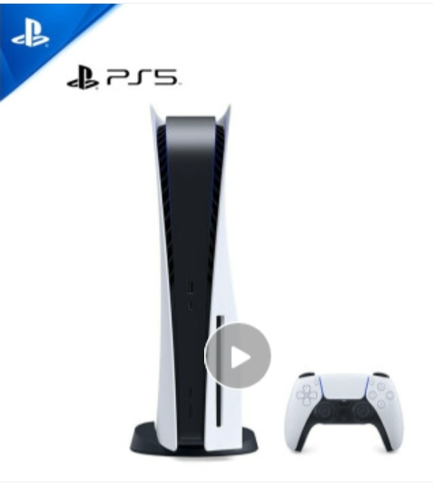 | https://npcitem.jd.hk/100017153404.html | 1 | 4900 | 4900 | 特等奖
2 | 一等奖 | 大疆MINI2 航拍小飞机 | ¥2,900 | 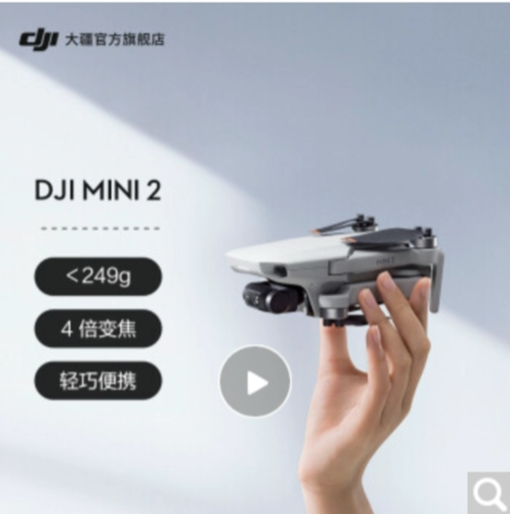 | https://item.jd.com/10024045193386.html | 3 | 2900 | 8700 | 一等奖
3 | 二等奖 | 马歇尔（Marshall）STOCKWELL II音箱 | ¥1,800 | 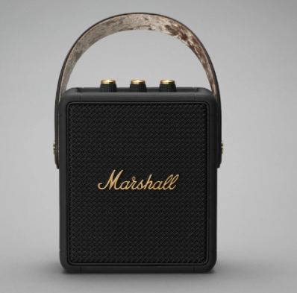 | https://item.jd.com/100008168071.html#crumb-wrap | 5 | 1800 | 9000 | 二等奖
4 | 三等奖 | 无线耳机 AirPods 3代 | ¥1,400 | 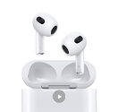 | https://item.jd.com/100028057022.html | 7 | 1400 | 9800 | 三等奖-1
5 |  | 大疆OM5灵眸 手机云台 | ¥1,000 | 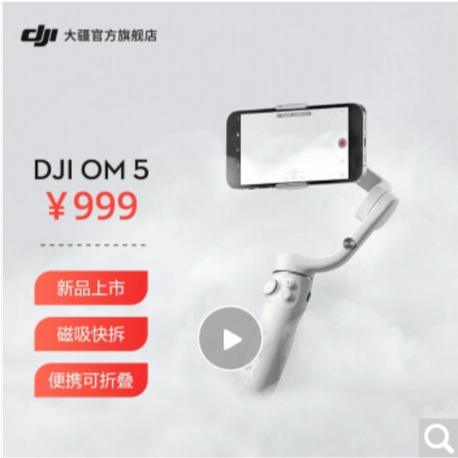 | https://item.jd.com/10035927025688.html | 7 | 1000 | 7000 | 三等奖-2
6 | 四等奖 | 罗技（Logitech） MX Vertical 无线蓝牙鼠标 | ¥500 | 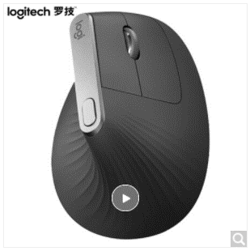 | https://item.jd.com/33633653161.html# | 10 | 500 | 5000 | 四等奖-1
7 |  | 樱桃（CHERRY）MX2.0 机械键盘 | ¥500 | 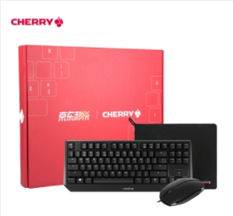 | https://item.jd.com/100027345084.html#none | 10 | 500 | 5000 | 四等奖-2
8 | 五等奖 | usmile 电动牙刷 | ¥300 | 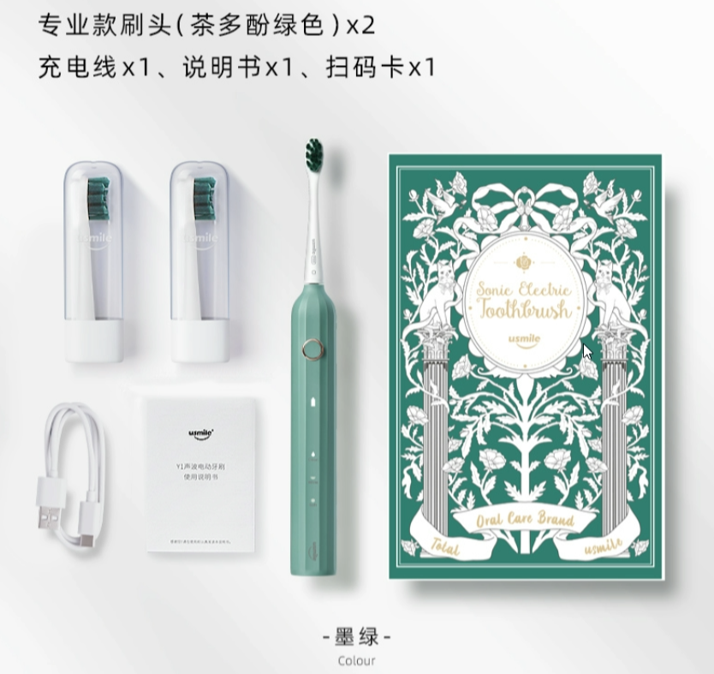 | https://item.jd.com/100014931266.html | 10 | 300 | 3000 | 五等奖-1
9 |  | 拜尔M3电动冲牙器 | ¥290 |  | https://item.jd.com/10024511028224.html# | 10 | 290 | 2900 | 五等奖-2
10 |  | 日本BRUNO迷你电饭煲电饭锅 | ¥300 | 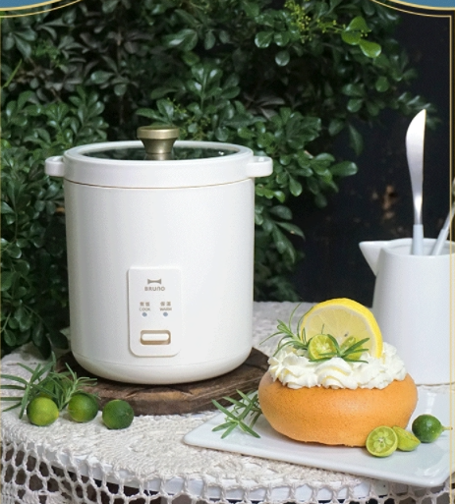 | https://item.jd.com/10027519986877.html | 10 | 300 | 3000 | 五等奖-3
11 | 阳光普照奖 | 京东卡100元 | ¥100 | 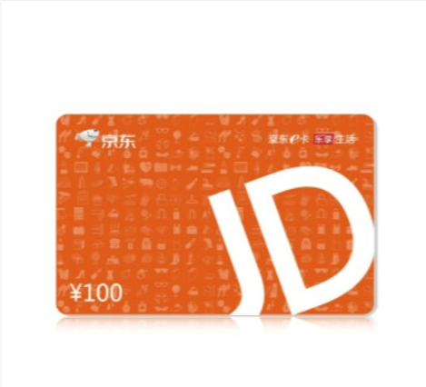 | https://item.jd.com/1107854.html | 200 | 100 | 20000
总计 |  |  |  |  |  | 273 |  | 78300

